Calculs
Diverses mesures d'élasticités de la demande
Version au 24.09.2023
Elasticités-prix (Ep, Epm) |  |  |  |  |  |  | Marche à suivre pour obtenir le solveur :
 | Bien A |  |  |  |  |  | 1. Fichier/Options
 | Avant | Après | ð Fonction de demande |  |  |  | 2. Compléments
P |  |  | ð q = | - | p | - | 3. Compléments : en bas de l'écran, choisir Compléments Excel : Atteindre
Q |  |  |  |  |  |  | 4. Cochez "Complément Solveur" puis [OK]
 |  | Calcul | Valeur absolue | Commentaire |  |  | 5. Dès lors, le solveur apparaît dans le menu "Données", rubrique du ruban "Analyse"
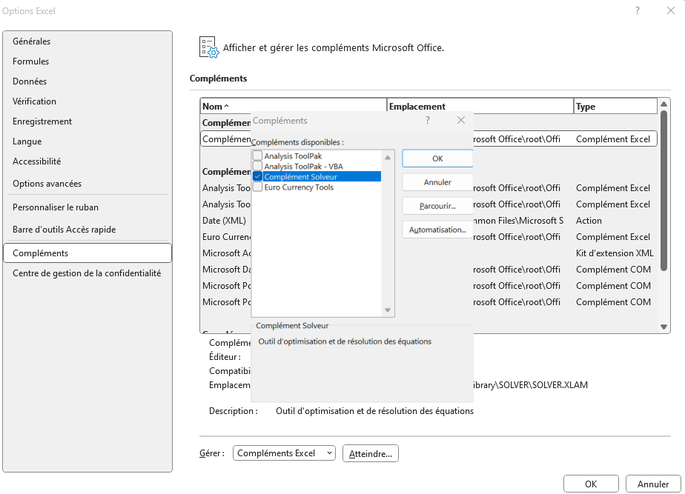
ð Elasticité-prix (Ep) (à la hausse) |  | - | - | -
ð Elasticité-prix (Ep) (à la baisse) |  | - | - | -
ð Elasticité-prix moyenne (Epm) |  | - | - | -
Calculs avec une fonction de demande :
 | Bien A
 | Avant | Après | Fonction de demande
P |  |  | q = |  | p
ð Q | 0.00 | 0.00
 |  | Calcul | Valeur absolue | Commentaire
ð Elasticité-prix (Ep) (à la hausse) |  | - | - | -
ð Elasticité-prix (Ep) (à la baisse) |  | - | - | -
ð Elasticité-prix moyenne (Epm) |  | - | - | -
Elasticité-prix ponctuelle (Epp)
Fonction de demande | q = |  | p
 |  | Prix Bien A | Calcul | Valeur absolue | Commentaire | DT ou RT
ð Elasticité-prix ponctuelle (Epp) |  |  | - | - | - | 0.00
 |  | P | Q | DT ou RT | Epp
ð Calcul de la DT ou la RT maximum : |  | - | - | - | -
(ou utilisez le solveur…)
Elasticité-revenu (Er)
 | Bien A
 | Avant | Après | ð Fonction de demande
Q |  |  | ð q = | - | r | -
R
 |  | Calcul | Commentaire 1 | Commentaire 2
ð Elasticité-revenu (Er) |  | - | - | -
Calculs avec une fonction de demande :
 | Bien A
 | Avant | Après | Fonction de demande
Q |  |  | q = |  | r
ð R | 0.00 | 0.00
 |  | Calcul | Commentaire 1 | Commentaire 2
ð Elasticité-revenu (Er) |  | - | - | -
Elasticité-prix croisée (Eba)
 | Biens
 | Avant | Après | ð Fonction de demande
Pa |  |  | ð qb = | - | pa | -
Qb
 |  | Calcul | Commentaire 1 | Commentaire 2
ð Elasticité-prix croisée (Eba) |  | - | - | -
Calculs avec une fonction de demande :
 | Biens
 | Avant | Après | Fonction de demande
Pa |  |  | qb = |  | pa
ð Qb | 0.00 | 0.00
 |  | Calcul | Commentaire 1 | Commentaire 2
ðElasticité-prix croisée (Eba) |  | - | - | -

